Urg Notice
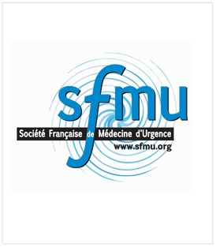 THESAURUS "URGENCE" Commission de l'évaluation et de la qualité SFMU 2013

Typage selon l'orientation du SU | URG = Thésaurus pour Urgences polyvalentes (2461 codes)
 | PED = Thésaurus pour Urgences pédiatriques (1988 codes)
 | SMUR = Thésaurus pour SMUR, activité primaire et secondaire (779 codes)

Typage selon la modalité de facturation | Zone de facturation aux actes, profil externe
 | Zone de facturation inconnue, potentiellement profil UHCD en fonction de circulaire frontière
 | Zone de facturation type GHS, profil UHCD

Partie Médicale : Ensemble de la médecine et pédiatrie 1861 codes | Allergologie
 | Cardio-vasculaire
 | Corps Etranger
 | Dermatologie
 | Divers - Etat Général - Malaise
 | Endocrinologie et Métabolisme
 | Gynécologie
 | Obstétrique
 | Hématologie
 | Hépato-gastro-entérologie
 | Infectiologie
 | Médecine Légale et Sociale
 | Neurologie
 | Oncologie
 | OPH- ORL - Stomatologie
 | Pédiatrie
 | Pneumologie
 | Psychiatrie
 | Rhumatologie (Hors Rachis)
 | Rhumatologie (Rachis)
 | Urologie Néphrologie

Partie Traumato : Ensemble de la traumatologie 581 codes | Traumatologie tête
 | Traumatologie cou et rachis cervical
 | Traumatologie Thorax et rachis thoracique
 | Traumatologie Abdomen et rachis lombaire + bassin
 | Traumatologie épaule et bras
 | Traumatologie coude et avant bras
 | Traumatologie poignet et main
 | Traumatologie hanche et cuisse
 | Traumatologie genou et jambe
 | Traumatologie cheville et pied
 | Complications
 | Médecine de catastrophe
 | Brûlures

Partie Intoxication : Intoxication 137 codes | Intoxications : Tentatives Suicides, Accidentelles et non déterminés
 | Autres intoxications et effets indésirables

Ce thésaurus a été proposé par l'ORU PACA (Observatoire régional des urgences de la région PACA) et a été validé par la commission évaluation qualité de la SFMU
Les remarques peuvent être transmises à contact@orupaca.fr

